Devis
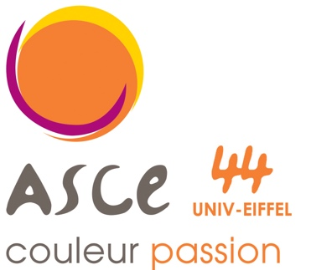
 |  |  | RESTAURANT ASCE44 UNIV EIFFEL
 |  |  | allée des ponts et chaussées
 |  |  | 44340 bouguenais
 |  |  | Tel: 02 84 59 90
 |  |  | restaurant.nantes@univ-eiffel.fr
 |  |  | siret : 40980750000023
Devis prestations Restaurant nantes
Date de la prestation :

Service
Devis du 21/09/2023 (nos tarifs peuvent varier avec l'inflation merci de votre compréhension)
type de prestation | HT | TTC | Quantité | Total HT | Total TTC | Code TVA

PETIT JUS D'ORANGE | 0.91 € | 1.00 € | 0 | - € | - € | 1
PETITE BOUTEILLE D'EAU | 0.45 € | 0.50 € | 0 | - € | - € | 1
CAFE SEUL | 0.54 € | 0.60 € | 0 | - € | - € | 1
CAFE ACCUEIL | 2.45 € | 2.70 € | 0 | - € | - € | 1
CAFE SEUL VIENNOISERIE | 1.72 € | 1.90 € | 0 | - € | - € | 1

BUFFET REDUCTION | 6.82 € | 7.50 € | 0 | - € | - € | 1
BUFFET REDUCTION FROID+CHAUD | 7.73 € | 8.50 € | 0 | - € | - € | 1

SOFT SANS ALCOOL (PAR PERS) | 1.91 € | 2.10 € | 0 | - € | - € | 1
GALETTE FRANGIPANE | 13.64 € | 15.00 € | 0 | - € | - € | 1
GALETTE POIRE CHOCOLAT | 15.45 € | 17.00 € | 0 | - € | - € | 1

FORFAIT NAPPE SERVIETTE | 13.64 € | 15.00 € | 0 | - € | - € | 1

SELF NORMAL SANS CAFE | 9.09 € | 10.00 € | 0 | - € | - € | 1
SELF NORMAL AVEC CAFE | 10.00 € | 11.00 € | 0 | - € | - € | 1
SELF NORMAL SOCIETE EXTERIEUR | 11.82 € | 13.00 € | 0 | - € | - € | 1

FORFAIT SANS BOISSON
REPAS AMELIORE | 19.09 € | 21.00 € | 0 | - € | - € | 1
REPAS AMELIORE SANS FROMAGE | 17.73 € | 19.50 € | 0 | - € | - € | 1

FORFAIT AVEC BOISSON
REPAS AMELIORE+BOISSON | 19.09 € | 21.00 € | 0 | - € | - € | 1
REPAS AMELIORE SANS FROMAGE | 17.73 € | 19.50 € | 0 | - € | - € | 1
Forfait boisson alcoolisée/apéritif + vin par personne | 2.50 € | 3.00 € | 0 | - € | - € | 2

article suplementaire |  |  |  |  | - € | 1
Bouteille de vin | 8.33 € | 10.00 € | 0 | - € | - € | 2
 | Total HT | Code TVA | Taux | MONTANT TVA | TOTAL TTC
 | 0.00 € | 1 | 10% | 0.00 € | 0.00 €
 | 0.00 € | 2 | 20% | 0.00 € | 0.00 €
NET A PAYER | - € |  |  | - € | - €
Nos tarifs peuvent varier avec l'inflation merci de votre compréhension

